Inicio



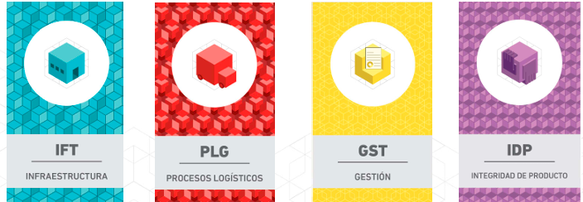

Dashboard Gral (2.0)
Dashboard General - Edición 2025

Evaluación 2025
95,7% PROACTIVO
BPLs Críticas Cumplidas 12 de 12
IFT | 25.0% | EMPLAZAMIENTO | 94.0% | 93.18% | 23.3%
 |  | EDIFICACION | 92.5%
 |  | ALMACENAMIENTO Y MANIPULEO | 91.0%
 |  | TRANSPORTE Y REPARTO | 100.0%
 |  | INFORMACIÓN Y COMUNICACIONES | 100.0%
--1,2 pp vs AA
100%
PLG | 25.0% | ABASTECIMIENTO Y RECEPCIÓN | 100.0% | 96.0% | 24.0%
 |  | ALMACENAMIENTO Y MANIPULEO | 75.0%
 |  | REPOSICION INVENTARIOS | 100.0%
 |  | CONSOLIDADOS Y PEDIDOS | 100.0%
 |  | TRANSPORTE Y REPARTO | 85.0%
Estadio final 2025: PROACTIVO
 |  | RETORNO Y/O DEVOLUCIONES | 100.0%
GST | 20.0% | ORGANIZACIÓN | 100.0% | 95.8% | 19.2%
 |  | PLANIFICACION | 100.0%
 |  | INFORMACION Y COMUNICACIONES | 100.0%
 |  | FORMACION Y DESARROLLO | 100.0%
 |  | MEDICION Y MEJORA | 86.0%
IDP | 30.0% | ABASTECIMIENTO Y RECEPCIÓN | 100.0% | 97.4% | 29.2%
 |  | ALMACENAMIENTO Y MANIPULEO | 94.4%
 |  | TRANSPORTE Y REPARTO | 100.0%
 |  | RETORNO Y/O DEVOLUCIONES | 100.0%
 |  | LIMPIEZA | 100.0%
 |  | MANEJO INTEGRADO DE PLAGAS | 88.0%

 |  | 85 % >= Proactivo <= 100 %
 |  | 70 % >= Activo < 85 %
 |  | 50 % >= Reactivo < 70 %
 |  | 0 % >= Inactivo < 50 %

